상품제안서
자작미니포토프레임탁상달력(세로형-위클리스케줄) | 상품코드: F28900

 |  |  |  |  |  |  | 02-412-0044 | www.easy1.co.kr
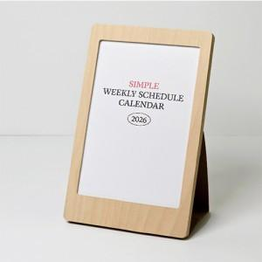

【상세/제작정보】

【인쇄/포장옵션】 | 금박, 은박 / OPP(비닐)

【공급단가】 | 수량 | 100~ | 300~ | 500~ | 1,000~ | 3,000~
*VAT별도 | 단가 | 6,760원 | 6,650원 | 6,500원 | 6,240원 | 5,970원

【상품 URL】 | https://easy1.co.kr:443/src/goods_detail.php?gdno=28900

